Bedienungsanleitung
Betriebliche Ausbildung der Netzelektriker:in EFZ

1. Einleitung – Wieso wurde das Ausbildungsprogramm entwickelt?

Liebe Berufsbildner/-innen und Praxisbildner/-innen

Damit ihr nicht ständig den ganzen Bildungsplan lesen müsst, um sicher zu sein, dass ihr auch alles ausbildet, hat die Arbeitsgruppe Betrieb für jeden Schwerpunkt ein Ausbildungsprogramm entwickelt.

In den beiden vordersten Spalten A und B seht ihr sämtliche Inhalte des Bildungsplanes, die für euch Berufsbildner/-innen und Praxisbildner/-innen eures Schwerpunkts relevant sind. Alles was hier steht, müsst ihr bis zum Ende der Lehre ausgebildet haben! Die betrieblichen Leistungsziele stellen das Minimum dar, das ausgebildet werden muss und das Maximum dessen, was am QV geprüft werden kann.

2. Wie ist das Ausbildungsprogramm aufgebaut?

Die Handlungskompetenzbereiche sind mit kleinen Buchstaben von a bis e gekennzeichnet und sehen wie folgt aus :

Anschliessend folgen die Handlungskompetenzen mit ihren Beschrieben. Die sind jeweils mit einem kleinen Buchstaben und einer Zahl gekennzeichnet :
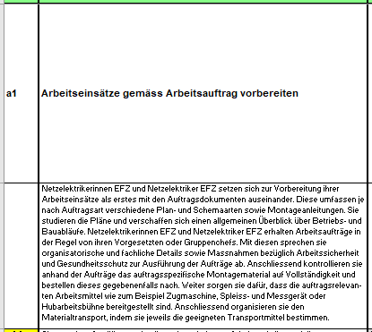

Dann folgen die betrieblichen Leistungsziele. Die weissen Leistungsziele sind für alle Schwerpunkte gleich, die farbigen sind nur für einen der drei Schwerpunkte relevant:

Welche Leistungsziele in welchem Semester aufgebaut werden sollten, damit die Ausbildungsinhalte mit jenen der Berufsfachschule und der üK harmoniert, ist mit einer Farbe gekennzeichnet sowie beim Ausbildungsprogramm für die Energie und Telekommunikation mit Stichworten ergänzt.

Anhand der Stichworte hat die Arbeitsgruppe Betrieb die Praxisaufträge zusammengestellt.

1 Wie ist das Ausbildungsprogramm einzusetzen?

Auch hier gilt das gleiche wie bei den Praxisaufträgen. Es versteht sich, dass die Ausbildung während der Lehre nicht nach Schema X abläuft bzw. ihr die Ausbildungsinhalte nicht eins-zu-eins, wie sie von der Arbeitsgruppe vorgeschlagen sind, vermitteln könnt. Da die betriebliche Ausbildung immer von der Leistungsstärke der Lernenden und eurer Auftragssituation abhängt.

Wenn ihr euch aber bei der Ausbildung am Ausbildungsprogramm orientiert, ist Folgendes gewährleistet:

· Ihr habt alle betrieblichen Leistungsziele des Bildungsplans bis zum Ende der Lehre ausgebildet.
· Die Lernenden haben alle QV-relevanten Tätigkeiten ausgeführt.
· Die betriebliche Ausbildung ist auf die Inhalte der üK und Berufsfachschule abgestimmt.

Das Ziel für alle Lernenden ist, dass sie bis zum Ende der Lehre alle Leistungsziele, die im Ausbildungsprogramm aufgeführt sind, erreicht haben und somit bereit für das Qualifikationsverfahren (QV) sind. Den Weg dorthin plant ihr mit euren Lernenden und gemäss euren betrieblichen Gegebenheiten selbst!

Zu diesem Zweck dürfen die Excelregister kopiert, verändert und ergänzt werden.

1 Was kann das Ausbildungsprogramm alles?

Was auf- und zugeklappt und gefiltert werden kann, erfahrt ihr hier :

